Trang tính1
Test case xem danh sách đơn vị
 |  | Ngày tạo 31/5/2023 |  |  |  | Kết quả kiểm thử
 |  | Người tạo: Trương Thị Cẩm Tiên |  |  |  | Tổng | Tỷ lệ
 |  |  |  |  |  | 2023-06-06 | 100%

ID | Tên | Mô tả | Tiền điều kiện | Bước thực hiện | Ví dụ | Kết quả mong đợi | Hình ảnh hướng dẫn | Người kiểm | Đánh giá kết quả | Người thực hiện | Ngày thực hiện
DSDV1 | Xem danh sách đơn vị | Tính năng xem danh sách đơn vị của trang web | Người dùng có tài khoản trên trang web, đã đăng nhập vào hệ thống | Bước 1: Trên thanh Menu ở tất cả giao diện, chọn “danh sách đơn vị” để xem danh sách các đơn vị . |  |  | 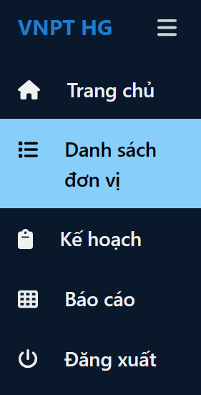 | Trương Thị Cẩm Tiên | Đạt | Lê Thị Bích Trâm | 2023-05-31
 |  |  |  | Bước 2: Nếu người dùng muốn xem danh sách nhân viên của 1 đơn vị . chọn vào biểu tượng Xem để xem danh sách nhân viên đơn vị muốn xem | Chọn Đơn vị 2 | hiện giao diện danh sách nhân viên của đơn vị | 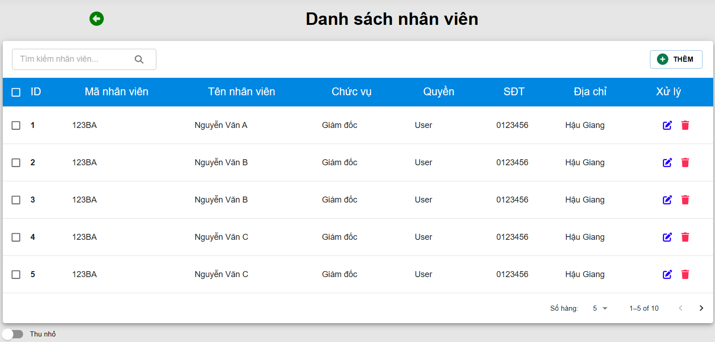 |  | Đạt
DSDV2 | Tìm kiếm đơn vị | Tính năng tìm kiếm đơn vị | Người dùng có tài khoản trên trang web, đã đăng nhập vào hệ thống | Bước 1: Trên thanh Menu ở tất cả giao diện, chọn “danh sách đơn vị” để xem danh sách các đơn vị . |  | hiện giao diện danh sách đơn vị |  |  | Đạt
 |  |  |  | Bước 2: Nhập từ khóa tìm kiếm vào ô tìm kiếm |  |  |  |  | Đạt
 |  |  |  | Nếu có đơn vị muốn tìm thì hiện thị danh sách đơn vị đó | Đơn vị 1 | hiện danh sách đơn vị chứa từ khóa tìm kiếm |  |  | Đạt
 |  |  |  | Nếu không có đơn vị, thông báo không tìm thấy |  | hiển thị "Không có kết quả tìm kiếm" |  |  | Đạt

GUI
Test case xem danh sách đơn vị
 |  | Ngày tạo 31/5/2023 |  |  |  | Kết quả kiểm thử
 |  | Người tạo: Trương Thị Cẩm Tiên |  |  |  | Tổng | Tỷ lệ
 |  |  |  |  |  | 2023-06-06 | 100%

ID | Tên | Mô tả | Tiền điều kiện | Bước thực hiện | Ví dụ | Kết quả mong đợi | Hình ảnh hướng dẫn | Người kiểm | Đánh giá kết quả | Người thực hiện | Ngày thực hiện
GUI_DSDV1 | Kiểm tra giao diện danh sách đơn vị | Kiểm tra giao diện danh sách đơn vị | Người dùng có tài khoản trên trang web, đã đăng nhập vào hệ thống | 1. Trên thanh Menu ở tất cả giao diện, chọn “danh sách đơn vị” để xem danh sách các đơn vị |  | - Tên trên menu đúng - Giao diện thống nhất với toàn hệ thống - Vị trí, kích thước cân đối | 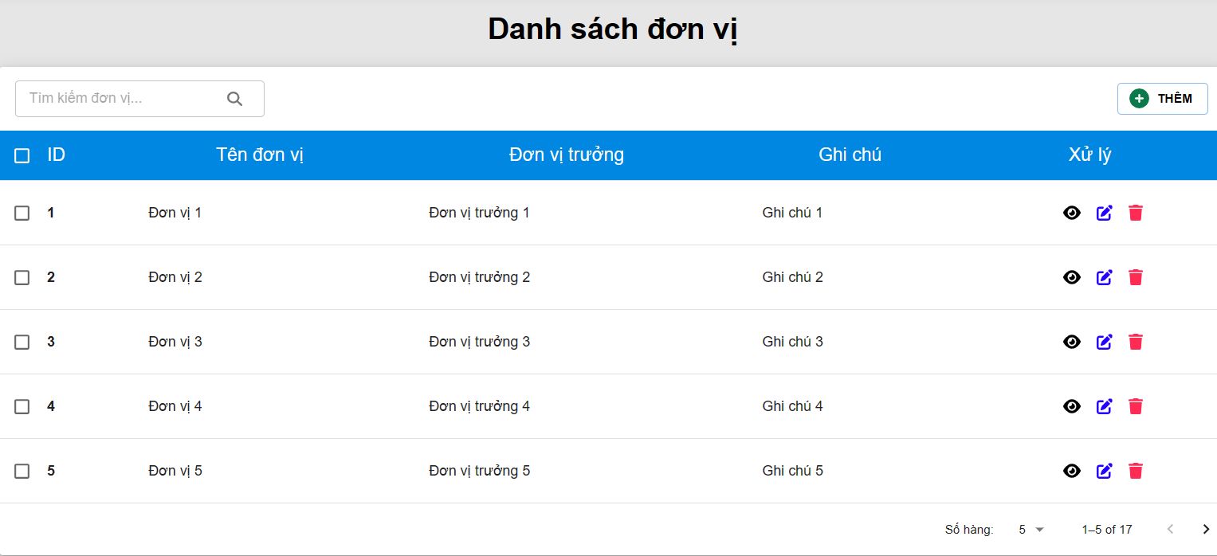 | Trương Thị Cẩm Tiên | Đạt | Võ Văn Thạch | 2023-05-31
 | Kiểm tra hoạt động khi nhấn vào biểu tượng xem tại đơn vị để xem nhân viên | Kiểm tra hoạt động khi nhấn vào danh sách đơn vị để xem nhân viên | Người dùng có tài khoản trên trang web, đã đăng nhập vào hệ thống | 1. Nếu người dùng muốn xem danh sách nhân viên của 1 đơn vị . chọn vào biểu tượng để xem danh sách nhân viên đơn vị muốn xem | Chọn xem nhân viên của "Phòng tài chính" | - Có thể chuyển tới danh sách nhân viên không |  |  | Đạt
 | Kiểm tra giao diện danh sách nhân viên | Kiểm tra giao diện danh sách nhân viên | Người dùng có tài khoản trên trang web, đã đăng nhập vào hệ thống | 1. Trên thanh Menu ở tất cả giao diện, chọn “danh sách đơn vị” để xem danh sách các đơn vị 2. Nếu người dùng muốn xem danh sách nhân viên của 1 đơn vị . chọn vào biểu tượng để xem danh sách nhân viên đơn vị muốn xem |  | - Giao diện thống nhất với toàn hệ thống - Vị trí, kích thước cân đối |  |  | Đạt
GUI_DSDV2 | Kiểm tra giao diện form tìm kiếm | Kiểm tra giao diện form tìm kiếm | Người dùng có tài khoản trên trang web, đã đăng nhập vào hệ thống | 1. Trên thanh Menu ở tất cả giao diện, chọn “danh sách đơn vị” để xem danh sách các đơn vị |  | - Giao diện thống nhất với toàn hệ thống - Vị trí, kích thước cân đối |  |  | Đạt
GUI_DSDV3 | Kiểm tra tìm kiếm | Kiểm tra tìm kiếm ở phân trang nào của Danh sách đơn vị cũng có thể sử dụng được form tìm kiếm | Người dùng có tài khoản trên trang web, đã đăng nhập vào hệ thống | 1. Trên thanh Menu ở tất cả giao diện, chọn “danh sách đơn vị” để xem danh sách các đơn vị 2. Nhập từ khóa đơn vị tìm kiếm vào form tìm kiếm |  | Hiển thị kết quả tìm thấy |  |  | Đạt
 |  |  |  |  |  | Hiển thị kết quả không tìm thấy |  |  | Đạt

